汇总
泰州别墅码头铝材配料表
序号 | 名称 | 图例 | 规格mm | 长度 | 根数 | 单位 | 备注
1 | 铝方管 |  | 80*80*3.0mm | 6米 | 2 | 支
2 | 铝方管 |  | 50*50*2.0mm | 6米 | 5 | 支
3 | 铝方管 |  | 50*20*2.0mm | 6米 | 3 | 支
4 | 铝方管 |  | 20*20*2mm | 6米 | 1 | 支
5 | 槽铝 | 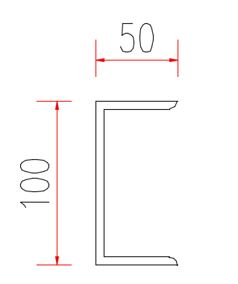 | 50*100*5.0 | 11米 | 2 | 支
6 | 槽铝 |  | 50*100*5.0 | 5米 | 1 | 支
7 | 槽铝 | 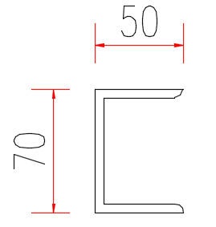 | 70*50*5.0 | 6米 | 9 | 支
8 | 槽铝 | 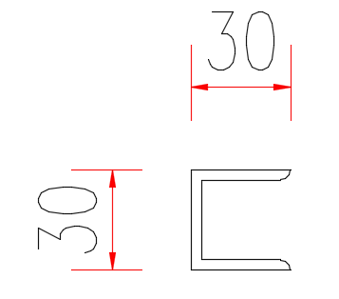 | 30*30*3 | 6米 | 11 | 支
9 | 角铝 |  | 25*25*2.0mm | 6米 | 2 | 支
10 | 铝棒 |  | 直径12mm | 6米 | 1 | 支
11 | 铝管 |  | 20*2mm | 6米 | 1 | 支
12 | 铝型材包边 |  | 200*120*4.0 | 11米 | 2 | 支
13 | 铝型材包边 |  | 200*120*4.0 | 2.5米 | 2 | 支

汇总 (0428)
泰州别墅码头铝材配料表
序号 | 名称 | 图例 | 规格mm | 长度 | 根数 | 单位 | 备注
1 | 铝方管 |  | 76*76*3.0mm | 6米 | 2 | 支
2 | 铝方管 |  | 50*50*3.0mm | 6米 | 5 | 支
3 | 铝方管 |  | 50*20*2.0mm | 6米 | 3 | 支
4 | U槽 | 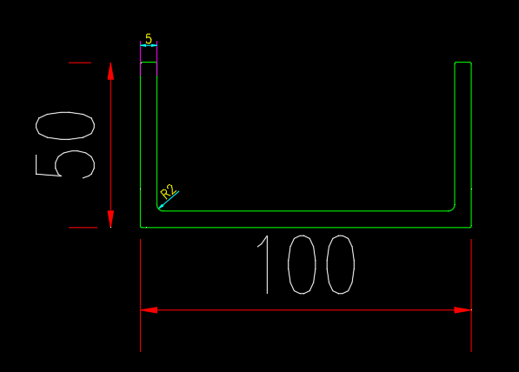 | 50*100*5.0mm | 11米 | 2 | 支
5 | U槽 |  | 50*100*5.0mm | 5米 | 1 | 支
6 | U槽 | 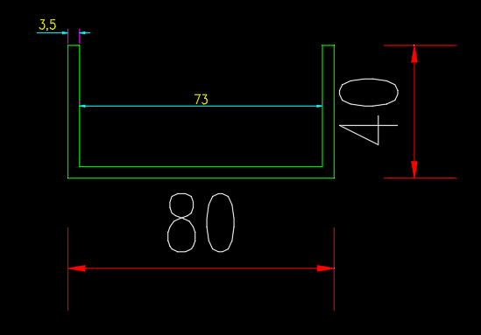 | 80*40*3.5mm | 6米 | 9 | 支
7 | 铝方管 | 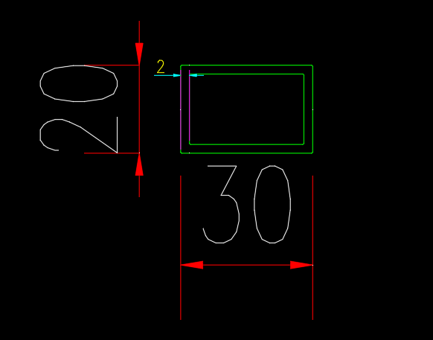 | 30*20*2.0mm | 6米 | 11 | 支
8 | 角铝 |  | 25*25*2.0mm | 6米 | 2 | 支
9 | 铝型材包边 | JY1611-WJH-0101-3.0 | 197*120*3.0 | 11米 | 2 | 支
10 | 铝型材包边 | JY1611-WJH-0101-3.0 | 197*120*3.0 | 2.5米 | 2 | 支
11 | 抱桩器方管 | 60X60X5 | 60*60*5mm | 6米 | 1 | 支 |  | 2742

